其他
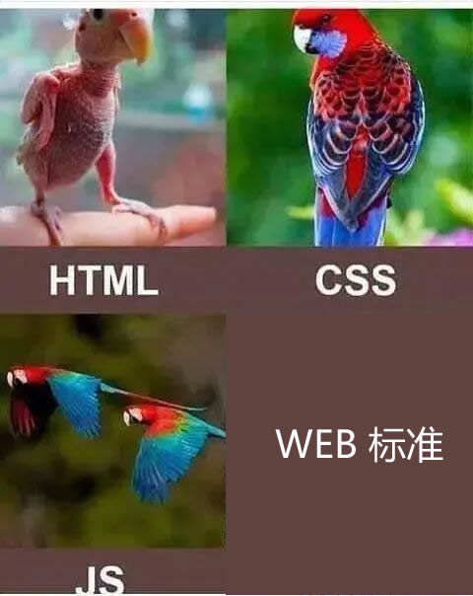
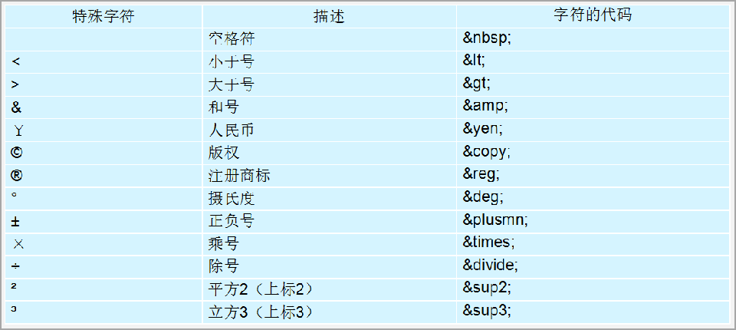
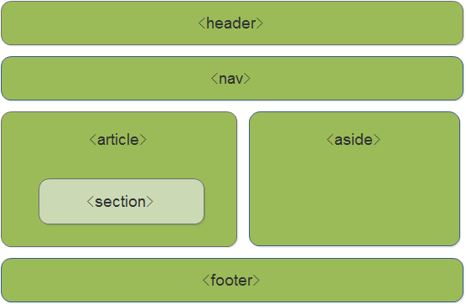
类别 | 特殊字符 |  |  |  |  | 元素类别 |  |  | html笔记
项目名称 | 空字符 | 小于号< | 大于号> | 和号& | 人民币￥ | 块级元素 | 行内块元素 | 行内元素 | 版本 | v1.0 | v2.0 | v2.1
项目写法 | &nbsp; | &lt; | &gt; | &amp; | &yen; | 1. 独占一行或者是多行 2.可以对其单独设置高度，宽度，行高，外边距和内边距等属性 3.宽度默认是容器(父盒子)的100% 4.可以容纳行内元素，行内块元素和其他的块级元素 | 1.可以和其他行内或行内块级元素放置在同一行上 2.既具有块级元素的特点，也有行内元素的特点，它可以自由设置宽度和高度,边距等，可容纳块级元素 | 1. 不占有独立的区域，和相邻的行内元素在一行上 2.仅仅依靠自己的字体大小或者是图像大小来支撑结构，不可以设置宽度，高度以及对齐等属性，但是水平(垂直不行)方向上的padding和margin可以设置 3.默认的宽度就是它本身的宽度 4.行内元素只能容纳纯文本或者是其他的行内元素 | 日期 | / | 2022-12-14 | 2024-08-07
描述 | 除这些外还有诸多特殊字符，其中空字符较为常用，可用来布局 |  |  |  |  |  |  |  | 内容 | 1.前端第一本笔记《html笔记》创立 2.创立第一个工作表 “html标签“ | 1.更新了 ”html标签“ 2.创立了工作表” html5标签 “” 其他“ | 简单对文档进行编辑修改调整

